Layout Screen
Detail Design | Project | ASOFT - ERP.NET | ID Screen | CRMRYYY1 | Created By | Thị Phượng | Updated By
 | Module | ASSOFT - CRM | Name Screen | Báo cáo khách hàng theo nhân viên | Created Date | 01/26/2016 | Updated Date

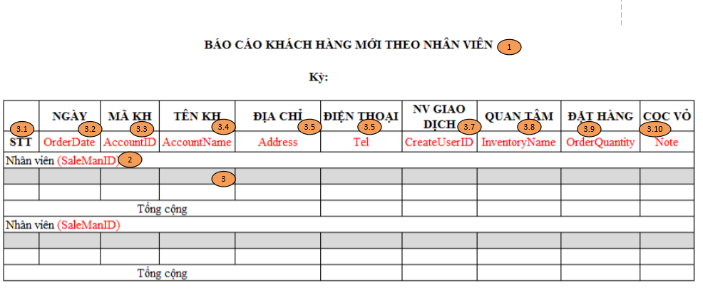
Layout |  |  |  |  |  |  | Overview
 |  |  |  |  |  |  | Sử dụng màn hình này để: Hiển thị danh sách Khách hàng mới theo nhân viên khi In

 |  |  |  |  |  |  | Flow Screen
 |  |  |  |  |  |  | Báo cáo KH mới theo nhân viên -> In -> Báo cáo khách hàng mới theo nhân viên

